6주차 1
제목 | 내용 | 작업 | 위치 | 설명
앱만들기 | 리액트 앱만들기 | 터미널 |  | npm install -g create-react-native-app
앱만들기 | 리액트 앱만들기 | 터미널 |  | create-react-native-app My_Diary
앱만들기 | blank 선택 | 터미널

앱만들기 | 키보드 치면 이름 | 터미널
 | 이름 그냥 만들면됨
 | 되도록이면 프로젝트 이름으로 설정!

앱만들기 | 생성된 프로젝트 폴더 안으로 들어간다 | 터미널 |  | cd My_Diary
앱만들기 | npm start으로 실행 | 터미널 |  | npm start

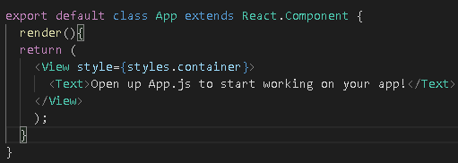
Class로 바꾸기 | state를 이용할 것이여서 class로 변경하기 | 코드 | App.js

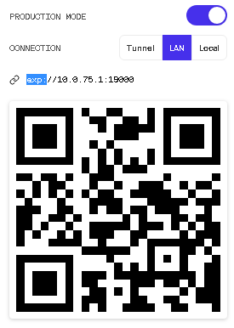
production Mode로 만들기 | 그러고 QR코드를 자기 컴퓨터 IP로 설정 | 작업
 | 예) exp://106.242.122.X:19000
 | 이걸 QR코드로 만들고 QR코드로 인식

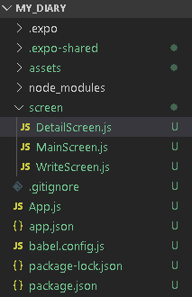
screen 이라는 폴더 생성 | 그안에 .js 들을 생성 | 작업
 | MainScreen.js -->메인스크린
 | WriteScreen.js --> 글을 쓰는 페이지
 | DetailScreen.js --> 글을 눌러서 디테일한 내용 보는 페이지

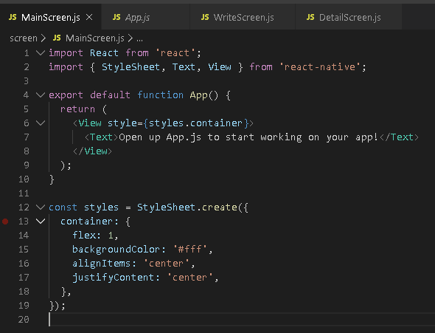
코드 작성 | App.js에 있는 내용을 전부 가져와서 | 코드 | MainScreen.js, WriteScreen.js, DetailScreen.js
 | MainScreen.js, WriteScreen.js, DetailScreen.js 에 넣는다

npm audit fix | 임포트 할 것을 이용하기 위해서 설치하기 | 터미널 |  | npm install react-navigation
react-navigation 설치 | 설치 하기!! |  |  | npm install react-navigation-tabs
 |  |  |  | expo install react-native-gesture-handler react-native-reanimated
 |  |  |  | expo install react-native-screens
 |  |  |  | npm audit fix

 | SafeAreaView 태그를 사용하기 위해서 임포트를 한다 | 코드 | MainScreen.js
임포트 | SafeAreaView 기기에 따라서 노치, 카메라 등 와이파이 있는곳에 태그들
 | 즉 컴포넌트 들을 그곳에 피해서 띄우게 하기 위해서 위해서

 | SafeAreaView 태그 사용 | 코드 | MainScreen.js
임포트 | View를 SafeAreaView로 바꿈

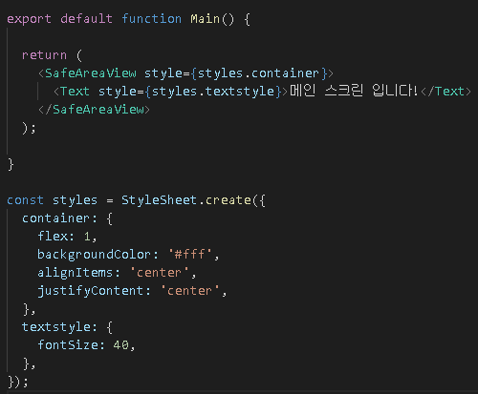
 | Text에 스타일도 추가한다 | 코드 | MainScreen.js
임포트

 | 이후 복붙해서 다른 Screen에 전부 넣는다 | 코드 | MainScreen.js, WriteScreen.js, DetailScreen.js
똑같이 | function의 이름은 바꾼다!

 | screen에 있는 js를 가져오기 위해서 임포트 | 코드 | App.js
임포트

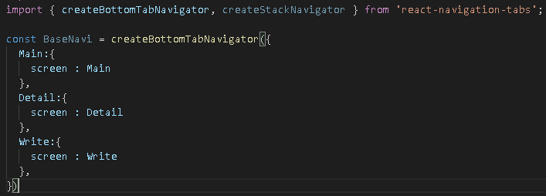
 | createBottomTabNavigator를 사용하기 위해서 다운로드 한다 | 터미널 |  | npm install react-navigation-tabs
다운로드 |  | 코드 | App.js

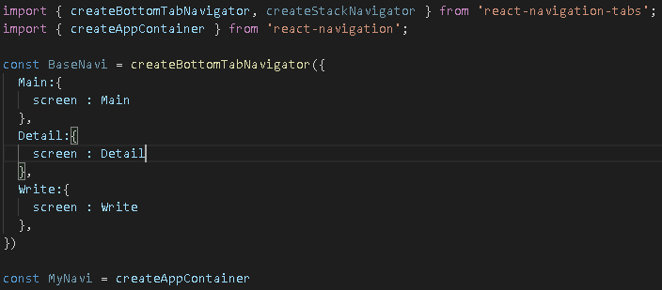
 | createAppContainer를 사용하기 위해서 임포트 | 코드 | App.js
임포트 | 네비게이터(묶음 형식)를 하나 만듬
 | 이것을 지금 우리 App.js에 등록을 해줄라고함 이친구가 근데 기본의 컴포넌트하고 다름
 | 기존의 방법으로는 안됬음… 그래서 Navition이 묶음 들을 CreateAppContainer로 하나의
 | App 묶음으로 만든것!

 | MyNavi를 설정 | 코드 | App.js
임포트

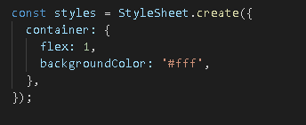
 | MyNavi를 설정 | 코드 | App.js
임포트 | 중앙정렬 없애줘야됨… 하… 이것때문에 4시간을 날렸네…

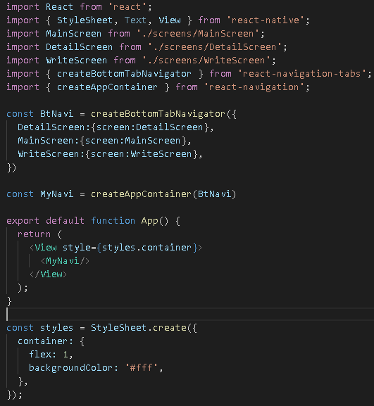
완성품 | 완성 | 코드 | App.js

